INSTRUCCIONES
INFORMACIÓN IMPORTANTE

LEA CUIDADOSAMENTE EL INSTRUCTIVO ANTES DE EMPEZAR

El formato actual se compone de:
Registro de precios unitarios por cada item definitivo adoptado en la propuesta, a partir del valor adoptado en el Anexo 4.2. ESTUDIO DE MERCADO

IMPORTANTE!
Tenga en cuenta que los campos que estan sombreados en gris contienen formulas, las cuales NO DEBE SER MODIFICADAS. Es importante que para su diligenciamiento se tomen las precauciones del caso con el fin de evitar el daño en las formulas. Si su propuesta requiere insertar filas adicionales para los distintos ejes estratégicos, usted podrá insertar tantas filas como lo requiera, no obstante, debe revisar que las nuevas filas mantengan la formulación previstas en las casillas sombreadas, con el fin de evitar afectaciones en los subtotales y totales. No se deben insertar columnas al formato.

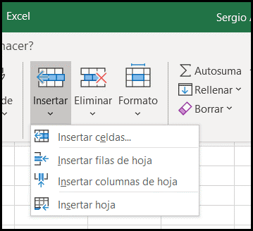
- El presente formato se compone de tres (3) ejes estrategicos. La información podrá diligenciarse para el o los ejes en los cuales desea aplicar, precisando que se podrá aplicar de manera simultánea a uno o mas ejes estratégicos. - Debe diligenciarse la identificación del item, su descripción (especificaciones, características), precio unitario antes de IVA, cantidad y unidad de medida. Adicionalmente debe precisar el porcentaje de IVA correspondiente. - Tenga en cuenta que todos los valores a ingresar deben estar expresados en Moneda ($COP) Pesos Colombianos. Cada componente de su propuesta debe ingresarse de forma individual, por favor no agrupar cotizaciones, ni agrupar items diferentes en una sola fila. para poder verificarlos se requerirá que se enlisten individualmente con su respectivo iva si le aplica.

- Para los campos que consultan por Unidades de Medida: entiendase como una cantidad estandarizada de una determinada magnitud, definida y adoptada para medir un bien o servicio. ​ Puede expresarse con un valor de una cantidad física ejemplo; Unidades, Masa (kil), Longitud (Mt), Superficie (M2), Volumen (Lt). ó Cantidades no fisicas como ejemplo; Curso, Semestre, Horas, etc.

